Foglio1
 | FICHA TECNICA Art. |  | 215
 | Fecha: | 2025-11-13
 | Cod art. | Z0215RAA05000 |  | Barcode: | 8009371021548

Articulo: | Armario bajo

Familia: | GARAGE MIDI

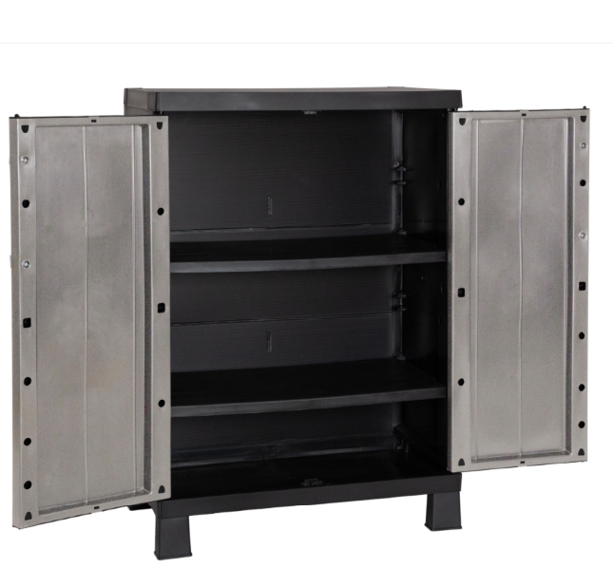
Medidas: | cm 65X37X93h

Embalaje: | cm 78X22X38h

Peso neto | 5.76 Kg

Peso bruto: | 6.34 Kg

Caracteristicas: | El armario GARAGE MIDI cuenta con dos puertas con tiradores metálicos, un estante y cuatro patas. Las puertas protegen del polvo y la intemperie, mientras que el estante ofrece un almacenamiento organizado. Fabricado en plástico resistente, es ligero y fácil de transportar. Las cuatro patas garantizan la estabilidad y elevan el armario del suelo para protegerlo de la humedad. Ideal para garajes, sótanos o exteriores, este armario bajo ofrece un almacenamiento eficiente, combinando practicidad y versatilidad en un diseño funcional y sencillo. Predispocición para el candado. Peso max por estante: 20 kg

Notas:

